Пост зем раб город
ВЕРНУТЬСЯ К КАЛЬКУЛЯТОРУ

КРАСНОДАРСКИЙ КРАЙ
НОВОКУБАНСКИЙ РАЙОН
АДМИНИСТРАЦИЯ НОВОКУБАНСКОГО ГОРОДСКОГО ПОСЕЛЕНИЯ
НОВОКУБАНСКОГО РАЙОНА

ПОСТАНОВЛЕНИЕ

15 марта 2017 года №211

Об утверждении административного регламента
по предоставлению муниципальной услуги: «Выдача разрешения (ордера) на проведение земляных работ на территории общего пользования»

В соответствии с Федеральным законом от 27 июля 2010 года № 210-ФЗ «Об организации представления государственных и муниципальных услуг», Федеральным законом от 7 октября 2003 года № 131-ФЗ «Об общих принципах организации местного самоуправления в Российской Федерации» п о с т а н о в л я ю:
1. Утвердить административный регламент по предоставлению муниципальной услуги: «Выдача разрешения (ордера) на проведение земляных работ на территории общего пользования» (прилагается).
2. Признать утратившим силу постановление администрации Новокубанского городского поселения Новокубанского района от 13 января 2016 года № 14 «Об утверждении административного регламента по предоставлению администрацией Новокубанского городского поселения Новокубанского района муниципальной услуги: «Выдача разрешения (ордера) на проведение земляных работ на территории общего пользования» Новокубанского городского поселения Новокубанского района».
3. Настоящее постановление разместить на официальном сайте администрации Новокубанского городского поселения Новокубанского района.
4. Контроль за выполнением настоящего постановления возложить на заместителя главы Новокубанского городского поселения Новокубанского района по строительству, жилищно-коммунальному хозяйству, транспорту и связи А.Н. Сиротина.
5. Настоящее постановление вступает в силу со дня его обнародования.

Глава Новокубанского городского поселения
Новокубанского района А.И. Елисеев

ПРИЛОЖЕНИЕ
УТВЕРЖДЕН
постановлением администрации
Новокубанского городского поселения
Новокубанского района
от____________2017 года №________
Подраздел 1.1. ПРЕДМЕТ РЕГУЛИРОВАНИЯ
АДМИНИСТРАТИВНОГО РЕГЛАМЕНТА

Административный регламент предоставления администрацией Новокубанского городского поселения Новокубанского района муниципальной услуги «Выдача разрешения (ордера) на проведение земляных работ на территории общего пользования» (далее – Регламент) определяет стандарты, сроки и последовательность административных процедур (действий) по предоставлению администрацией Новокубанского городского поселения Новокубанского района муниципальной услуги «Выдача разрешения (ордера) на проведение земляных работ на территории общего пользования» (далее – муниципальная услуга).

Подраздел 1.2. КРУГ ЗАЯВИТЕЛЕЙ

Заявителями на получение муниципальной услуги (далее – заявители) являются: физические или юридические лица, либо уполномоченные ими лица.

Подраздел 1.3. ТРЕБОВАНИЯ К ПОРЯДКУ ИНФОРМИРОВАНИЯ
О ПРЕДОСТАВЛЕНИИМУНИЦИПАЛЬНОЙ УСЛУГИ

1.3.1. Информирование о предоставлении муниципальной услуги осуществляется:
1.3.1.1. В администрации Новокубанского городского поселения Новокубанского района (далее – уполномоченный орган):
в устной форме при личном обращении;
с использованием телефонной связи;
в форме электронного документа посредством направления на адрес электронной почты;
по письменным обращениям.
1.3.1.2. В многофункциональном центре предоставления государственных и муниципальных услуг Краснодарского края (далее – МФЦ):
при личном обращении;
посредством интернет-сайта – http://novokubansk.e-mfc.ru – «Online-консультант», «Электронный консультант», «Виртуальная приемная».
1.3.1.3. Посредством размещения информации на официальном интернет- портале администрации Новокубанского городского поселения Новокубанского района, адрес официального сайта http://www.ngpnr.ru.
1.3.1.4. Посредством размещения информации на едином портале государственных и муниципальных услуг и (или) региональном портале государственных и муниципальных услуг Краснодарского края в информационно-телекоммуникационной сети «Интернет» (далее – Портал).
1.3.1.5. Посредством размещения информационных стендов в МФЦ и уполномоченном органе.
1.3.1.6. Посредством телефонной связи Call-центра (горячая линия): 8 (86195) 3-11-61.
1.3.2. Консультирование по вопросам предоставления муниципальной услуги осуществляется бесплатно.
Специалист, осуществляющий консультирование (посредством телефона или лично) по вопросам предоставления муниципальной услуги, должен корректно и внимательно относиться к заявителям.
При консультировании по телефону специалист должен назвать свою фамилию, имя и отчество, должность, а затем в вежливой форме четко и подробно проинформировать обратившегося по интересующим его вопросам.
Если специалист не может ответить на вопрос самостоятельно, либо подготовка ответа требует продолжительного времени, он может предложить обратившемуся обратиться письменно, либо назначить другое удобное для заинтересованного лица время для получения информации.
Рекомендуемое время для телефонного разговора – не более 10 минут, личного устного информирования – не более 20 минут.
Индивидуальное письменное информирование (по электронной почте) осуществляется путем направления электронного письма на адрес электронной почты заявителя и должно содержать четкий ответ на поставленные вопросы.
Индивидуальное письменное информирование (по почте) осуществляется путем направления письма на почтовый адрес заявителя и должно содержать четкий ответ на поставленные вопросы.
1.3.3. Информационные стенды, размещенные в МФЦ и уполномоченном органе, должны содержать:
режим работы, адреса уполномоченного органа и МФЦ;
адрес официального интернет-портала администрации Новокубанского городского поселения Новокубанского района, адрес электронной почты уполномоченного органа;
почтовые адреса, телефоны, фамилии руководителей МФЦ и уполномоченного органа;
порядок получения консультаций о предоставлении муниципальной услуги;
порядок и сроки предоставления муниципальной услуги;
образцы заявлений о предоставлении муниципальной услуги и образцы заполнения таких заявлений;
перечень документов, необходимых для предоставления муниципальной услуги;
основания для отказа в приеме документов о предоставлении муниципальной услуги;
основания для отказа в предоставлении муниципальной услуги;
досудебный (внесудебный) порядок обжалования решений и действий (бездействия) уполномоченного органа, а также должностных лиц и муниципальных служащих;
иную информацию, необходимую для получения муниципальной услуги.
Такая же информация размещается на официальном интернет-портале администрации Новокубанского городского поселения Новокубанского района и на сайте МФЦ.
1.3.4. Информация о местонахождении и графике работы, справочных телефонах уполномоченного органа, МФЦ:
1.3.4.1. Уполномоченный орган расположен по адресу:
352240, г. Новокубанск, ул. Первомайская, 128, электронный адрес: admgornovokub@mail.ru.
Справочные телефоны уполномоченного органа: 8 (86195) 3-20-58.
График работы уполномоченного органа: понедельник – четверг с 09.00 до 18.00, перерыв с 13.00 до 14.00, пятница с 09.00 до 17.00, перерыв с 13.00 до 14.00, суббота и воскресенье – выходные.
Адрес сайта - http://www.ngpnr.ru.
В случае изменения указанных графиков, а также контактных телефонов и электронных адресов в Регламент вносятся соответствующие изменения, информация об изменении также размещается в установленном порядке на официальном интернет-портале администрации Новокубанского городского поселения Новокубанского района, на Портале, а также на Едином портале многофункциональных центов предоставления государственных и муниципальных услуг Краснодарского края.
1.3.4.2. Информация о местонахождении и графике работы, справочных телефонах, официальном сайте МФЦ размещаются на Едином портале многофункциональных центов предоставления государственных и муниципальных услуг Краснодарского края в информационно-телекоммуникационной сети «Интернет» - http://www.e-mfc.ru.

Раздел II. СТАНДАРТ ПРЕДОСТАВЛЕНИЯ МУНИЦИПАЛЬНОЙ УСЛУГИ

Подраздел 2.1. НАИМЕНОВАНИЕ МУНИЦИПАЛЬНОЙ УСЛУГИ

Наименование муниципальной услуги – «Выдача разрешения (ордера) на проведение земляных работ на территории общего пользования».

Подраздел 2.2. НАИМЕНОВАНИЕ ОРГАНА, ПРЕДОСТАВЛЯЮЩЕГО МУНИЦИПАЛЬНУЮ УСЛУГУ

2.2.1. Предоставление муниципальной услуги осуществляется уполномоченным органом.
2.2.2. В предоставлении муниципальной услуги участвуют: уполномоченный орган, МФЦ.
2.2.3. Органы и организации, обращение в которые необходимо для предоставления муниципальной услуги, являющиеся владельцами подземных коммуникаций, а так же заинтересованные в восстановлении разрушенных элементов благоустройства, на территории муниципального образования:
- МУП «Новокубанский городской водоканал»;
- МУП «Тепловое хозяйство»;
- МУП «Чистый город»;
- АО «Новокубанскрайгаз»;
- ОАО междугородной и международной электрической связи «Ростелеком», Новокубанский ЛТЦ;
- филиал АО «НЭСК-электросети» «Новокубанскэлектросеть»;
- пожарная Часть № 124, ОФПС 1, ФГКУ в г. Новокубанске;
- ОГИБДД ОМВД России по Новокубанскому району.
- прочие.
2.2.4. В соответствии с пунктом 3 части 1 статьи 7 Федерального закона от 27.07.2010 года № 210-ФЗ «Об организации предоставления государственных и муниципальных услуг», органам, предоставляющим муниципальные услуги, установлен запрет требовать от заявителя осуществления иных действий, в том числе согласований, необходимых для получения муниципальной услуги и связанных с обращением в иные органы местного самоуправления, государственные органы, организации, за исключением получения услуг, включенных в перечень услуг, которые являются необходимыми и обязательными для предоставления муниципальных услуг, утвержденный решением представительного органа местного самоуправления.

Подраздел 2.3. ОПИСАНИЕ РЕЗУЛЬТАТА
ПРЕДОСТАВЛЕНИЯ МУНИЦИПАЛЬНОЙ УСЛУГИ

Результатом предоставления муниципальной услуги являются:
разрешение (ордер) на проведение земляных работ на территории общего пользования;
решение об отказе в предоставлении муниципальной услуги.
Подраздел 2.4. СРОК ПРЕДОСТАВЛЕНИЯ МУНИЦИПАЛЬНОЙ УСЛУГИ, В ТОМ ЧИСЛЕ С УЧЕТОМ НЕОБХОДИМОСТИ ОБРАЩЕНИЯ В ОРГАНИЗАЦИИ, УЧАСТВУЮЩИЕ В ПРЕДОСТАВЛЕНИИ МУНИЦИПАЛЬНОЙ УСЛУГИ, СРОК ПРИОСТАНОВЛЕНИЯ ПРЕДОСТАВЛЕНИЯ МУНИЦИПАЛЬНОЙ УСЛУГИ, СРОК ВЫДАЧИ ДОКУМЕНТОВ, ЯВЛЯЮЩИХСЯ РЕЗУЛЬТАТОМ ПРЕДОСТАВЛЕНИЯ МУНИЦИПАЛЬНОЙ УСЛУГИ

2.4.1. Срок предоставления муниципальной услуги (получения итоговых документов) «Выдача разрешения (ордера) на проведение земляных работ на территории общего пользования» не должен превышать 10 рабочих дней со дня подачи заявления.
2.4.2. Срок приостановления предоставления муниципальной услуги законодательством не предусмотрен.

Подраздел 2.5. ПЕРЕЧЕНЬ НОРМАТИВНЫХ ПРАВОВЫХ АКТОВ, РЕГУЛИРУЮЩИХ ОТНОШЕНИЯ, ВОЗНИКАЮЩИЕ В СВЯЗИ С ПРЕДОСТАВЛЕНИЕМ МУНИЦИПАЛЬНОЙ УСЛУГИ

Предоставление уполномоченным органом муниципальной услуги осуществляется в соответствии со следующими нормативными правовыми актами:
Федеральным законом от 7 октября 2003 года № 131-ФЗ «Об общих принципах организации местного самоуправления в Российской Федерации» («Собрание законодательства РФ», 06.10.2003, № 40, ст. 3822;«Парламентская газета», № 186, 08.10.2003; «Российская газета», № 202, 08.10.2003);
Федеральным законом от 27 июля 2010 года № 210-ФЗ «Об организации предоставления государственных и муниципальных услуг» («Собрание законодательства РФ», 2010, № 31, ст. 4179; 2011, № 15, ст. 2038; № 27, ст. 3873, 3880; № 29, ст. 4291; № 30, ст. 4587);
Федеральным законом от 6 апреля 2011 года № 63-ФЗ «Об электронной подписи» («Собрание законодательства РФ», 2011, № 15,ст. 2036; № 27, ст. 3880);
Указом Президента Российской Федерации от 7 мая 2012 года № 601 «Об основных направлениях совершенствования системы государственного управления» («Собрание законодательства РФ», 7 мая 2012 года, № 19, ст. 2338; официальный интернет-портал правовой информации: www.pravo.gov.ru);
Постановлением Правительства РФ от 25 июня 2012 года № 634 «О видах электронной подписи, использование которых допускается при обращении за получением государственных и муниципальных услуг» («Российская газета», № 148, 02.07.2012, «Собрание законодательства РФ», 2 июля 2012, № 27, ст. 3744);
Постановлением Правительства Российской Федерации от 20 ноября 2012 года № 1198 «О федеральной государственной информационной системе, обеспечивающей процесс досудебного, (внесудебного) обжалования решений и действий (бездействия), совершенных при предоставлении государственных и муниципальных услуг» («Российская газета», от 23 ноября 2012 года № 271, в Собрании законодательства Российской Федерации от 26 ноября 2012 года № 48 ст. 6706);
Постановлением Правительства РФ от 26 марта 2016 года № 236 «О требованиях к предоставлению в электронной форме государственных и муниципальных услуг» («Официальный интернет-портал правовой информации» (www.pravo.gov.ru) 5 апреля 2016 года, «Российская газета» от 8 апреля 2016 года № 75, Собрание законодательства Российской Федерации от 11 апреля 2016 года № 15 ст. 2084);
Постановлением Правительства Российской Федерации от 25 августа 2012 года № 852 «Об утверждении Правил использования усиленной квалифицированной электронной подписи при обращении за получением государственных и муниципальных услуг и о внесении изменения в Правила разработки и утверждения административных регламентов предоставления государственных услуг» («Собрание законодательства РФ», 03.09.2012, № 36, ст. 4903, «Российская газета», № 200, 31.08.2012);
Законом Краснодарского края от 2 марта 2012 года № 2446-КЗ «Об отдельных вопросах организации предоставления государственных и муниципальных услуг на территории Краснодарского края» («Кубанские новости» от 5 марта 2011 года № 35);
Постановлением главы администрации (губернатора) Краснодарского края
от 18 января 2012 г. N 23 "Об утверждении Порядка осуществления временных ограничений или прекращения движения транспортных средств по автомобильным дорогам регионального или межмуниципального значения, местного значения в Краснодарском крае";
Отраслевой дорожный методический документ ОДМ 218.6.019-2016
"Рекомендации по организации движения и ограждению мест производства дорожных работ" (рекомендован распоряжением Федерального дорожного агентства от 2 марта 2016 г. N 303-р);
Уставом Новокубанского городского поселения Новокубанского района, утвержденным решением Совета Новокубанского городского поселения Ново-кубанского района от 25 марта 2016 года № 209;
Решением Совета Новокубанского городского поселения Новокубанского района от 22 мая 2014 года № 562 «Об утверждении Правил благоустройства территории Новокубанского городского поселения Новокубанского района».

Подраздел 2.6. ИСЧЕРПЫВАЮЩИЙ ПЕРЕЧЕНЬ ДОКУМЕНТОВ, НЕОБХОДИМЫХ В СООТВЕТСТВИИ С НОРМАТИВНЫМИ ПРАВОВЫМИ АКТАМИ ДЛЯ ПРЕДОСТАВЛЕНИЯ МУНИЦИПАЛЬНОЙ УСЛУГИ И УСЛУГ, КОТОРЫЕ ЯВЛЯЮТСЯ НЕОБХОДИМЫМИ И ОБЯЗАТЕЛЬНЫМИ ДЛЯ ПРЕДОСТАВЛЕНИЯ МУНИЦИПАЛЬНОЙ УСЛУГИ, ПОДЛЕЖАЩИХ ПРЕДСТАВЛЕНИЮ ЗАЯВИТЕЛЕМ, СПОСОБЫ ИХ ПОЛУЧЕНИЯ ЗАЯВИТЕЛЕМ, В ТОМ ЧИСЛЕ В ЭЛЕКТРОННОЙ ФОРМЕ, ПОРЯДОК ИХ ПРЕДСТАВЛЕНИЯ
2.6.1. Для получения муниципальной услуги заявителем представляются следующие документы:
заявление о выдаче разрешения (ордера) на проведение земляных работ на территории общего пользования по форме согласно приложению № 1 к Регламенту, заполненное по образцу в соответствии с приложением № 2 к Регламенту;
документ, удостоверяющий личность заявителя (заявителей), либо его (их) представителя;
документ, удостоверяющий права (полномочия) представителя заявителя;
рабочий проект или рабочая документация проведения земляных работ, включая технические условия;
обходной лист с отметками о согласовании производства земляных работ со службами города, в ведении которых находятся коммуникации (МУП «Новокубанский городской водоканал»; МУП «Тепловое хозяйство»; АО «Новокубанскрайгаз»; ОАО междугородной и международной электрической связи «Ростелеком», Новокубанский ЛТЦ; филиал АО «НЭСК-электросети» «Новокубанскэлектросеть»), с собственниками жилых помещений (при непосредственном управлении многоквартирным домом) или организациями, осуществляющими управление многоквартирными домами (в случае выполнения работ на земельных участках, предназначенных для эксплуатации многоквартирных домов) и иными лицами, заинтересованными в восстановлении нарушаемого элемента благоустройства, в соответствии с приложением № 3 к Регламенту;
при проведении работ на проезжей части автомобильной дороги, либо в полосе ее отвода схема организации движения и ограждения места производства дорожных работ с отметкой об уведомлении ОГИБДД ОМВД России по Новокубанскому району. Примерная схема организации движения и ограждения места производства дорожных работ представлена в приложении № 5 к Регламенту.

Подраздел 2.7. ИСЧЕРПЫВАЮЩИЙ ПЕРЕЧЕНЬ ДОКУМЕНТОВ, НЕОБХОДИМЫХ В СООТВЕТСТВИИС НОРМАТИВНЫМИ ПРАВОВЫМИ АКТАМИ ДЛЯ ПРЕДОСТАВЛЕНИЯ МУНИЦИПАЛЬНОЙ УСЛУГИ, КОТОРЫЕ НАХОДЯТСЯ В РАСПОРЯЖЕНИИ ГОСУДАРСТВЕННЫХ ОРГАНОВ, ОРГАНОВ МЕСТНОГО САМОУПРАВЛЕНИЯ МУНИЦИПАЛЬНЫХ ОБРАЗОВАНИЙ КРАСНОДАРСКОГО КРАЯ И ИНЫХ ОРГАНОВ, УЧАСТВУЮЩИХ В ПРЕДОСТАВЛЕНИИ ГОСУДАРСТВЕННЫХ ИЛИ МУНИЦИПАЛЬНЫХ УСЛУГ, И КОТОРЫЕ ЗАЯВИТЕЛЬ ВПРАВЕ ПРЕДСТАВИТЬ, А ТАКЖЕ СПОСОБЫ ИХ ПОЛУЧЕНИЯ ЗАЯВИТЕЛЯМИ, В ТОМ ЧИСЛЕ В ЭЛЕКТРОННОЙ ФОРМЕ, ПОРЯДОК ИХ ПРЕДСТАВЛЕНИЯ

Предоставление документов, необходимых в соответствии с нормативными правовыми актами для предоставления муниципальной услуги, которые находятся в распоряжении государственных органов, органов местного самоуправления и иных органов, участвующих в предоставлении муниципальной услуги, не предусмотрено.

Подраздел 2.8. УКАЗАНИЕ НА ЗАПРЕТ ТРЕБОВАТЬ ОТ ЗАЯВИТЕЛЯ

2.8. От заявителя запрещено требовать представления документов и информации или осуществления действий, которые не предусмотрены нормативными правовыми актами, регулирующими отношения, возникшие в связи с предоставлением муниципальной услуги.
Запрещено требовать представления документов и информации, которые в соответствии с нормативными правовыми актами Российской Федерации, нормативными правовыми актами Краснодарского края и муниципальными актами находятся в распоряжении государственных органов, органов местного самоуправления и (или) подведомственных государственным органам и органам местного самоуправления организаций, участвующих в предоставлении государственных или муниципальных услуг.

Подраздел 2.9. ИСЧЕРПЫВАЮЩИЙ ПЕРЕЧЕНЬ ОСНОВАНИЙ ДЛЯ ОТКАЗА В ПРИЕМЕ ДОКУМЕНТОВ, НЕОБХОДИМЫХ ДЛЯ
ПРЕДОСТАВЛЕНИЯ МУНИЦИПАЛЬНОЙ УСЛУГИ

2.9.1. Основанием для отказа в приеме документов, необходимых для предоставления муниципальной услуги, является:
предоставление не в полном объеме документов, указанных в п. 2.6.1. Регламента;
представление заявителем документов, имеющих повреждения и наличие исправлений, не позволяющих однозначно истолковать их содержание; не содержащих обратного адреса, подписи, печати (при наличии);
несоблюдение установленных законом условий признания действительности электронной подписи.
2.9.2. О наличии основания для отказа в приеме документов заявителя информирует работник уполномоченного органа либо МФЦ, ответственный за прием документов, объясняет заявителю содержание выявленных недостатков в представленных документах и предлагает принять меры по их устранению.
Уведомление об отказе в приеме документов, необходимых для предоставления муниципальной услуги, по требованию заявителя подписывается работником МФЦ, должностным лицом уполномоченного органа и выдается заявителю с указанием причин отказа не позднее одного рабочего дня со дня обращения заявителя за получением муниципальной услуги.
Не может быть отказано заявителю в приеме дополнительных документов при наличии намерения их сдать.
2.9.3. Не допускается отказ в приеме заявления и иных приеме документов, необходимых для предоставления муниципальной услуги, в случае, если заявление и документы, необходимые для предоставления муниципальной услуги, поданы в соответствии с информацией о сроках и порядке предоставления муниципальной услуги, опубликованной на Портале.
2.9.4. Отказ в приеме документов, необходимых для предоставления муниципальной услуги, не препятствует повторному обращению после устранения причины, послужившей основанием для отказа.

Подраздел 2.10. ИСЧЕРПЫВАЮЩИЙ ПЕРЕЧЕНЬ ОСНОВАНИЙ ДЛЯ ПРИОСТАНОВЛЕНИЯ ИЛИ ОТКАЗА В ПРЕДОСТАВЛЕНИИ
МУНИЦИПАЛЬНОЙ УСЛУГИ

2.10.1. Оснований для приостановления предоставления муниципальной услуги законодательством Российской Федерации не предусмотрено.
2.10.2. Основанием для отказа в предоставлении муниципальной услуги являются:
отсутствие у заявителя права на получение муниципальной услуги, в том числе невозможность оказания муниципальной услуги в силу обстоятельств, ранее неизвестных при приеме документов, но ставших известными в процессе предоставления муниципальной услуги;
представление заявления о предоставлении муниципальной услуги с нарушением установленных требований, а также представление документов, содержащих недостоверные сведения;
обращение заявителя об оказании муниципальной услуги, предоставление которой не осуществляется органом, указанным в подпункте 1.3.1 подраздела 1.3 Регламента;
обращение (в письменном виде) заявителя с просьбой о прекращении муниципальной услуги.
2.10.3. Не допускается отказ в предоставлении муниципальной услуги, в случае, если заявление и документы, необходимые для предоставления муниципальной услуги, поданы в соответствии с информацией о сроках и порядке предоставления муниципальной услуги, опубликованной на Портале.
2.10.4. Отказ в предоставлении муниципальной услуги не препятствует повторному обращению после устранения причины, послужившей основанием для отказа.

Подраздел 2.11. ПЕРЕЧЕНЬ УСЛУГ, КОТОРЫЕ ЯВЛЯЮТСЯ НЕОБХОДИМЫМИ И ОБЯЗАТЕЛЬНЫМИ ДЛЯ ПРЕДОСТАВЛЕНИЯ МУНИЦИПАЛЬНОЙ УСЛУГИ, ВТОМ ЧИСЛЕ СВЕДЕНИЯ О ДОКУМЕНТЕ (ДОКУМЕНТАХ), ВЫДАВАЕМОМ (ВЫДАВАЕМЫХ) ОРГАНИЗАЦИЯМИ, УЧАСТВУЮЩИМИ В ПРЕДОСТАВЛЕНИИ МУНИЦИПАЛЬНОЙ УСЛУГИ

Необходимыми и обязательными услугами для предоставления муниципальной услуги являются:
согласование обходного листа с отметкой о согласовании производства земляных работ со службами города, в ведении которых находятся коммуникации (выдается специализированными организациями, являющимися владельцами коммуникаций, расположенных на земельном участке и иными лицами, заинтересованными в восстановлении нарушаемого элемента благоустройства);
при проведении работ на проезжей части автомобильной дороги, либо в полосе ее отвода схема организации движения и ограждения места производства дорожных работ с отметкой об уведомлении ОГИБДД ОМВД России по Новокубанскому району.

Подраздел 2.12. ПОРЯДОК, РАЗМЕР И ОСНОВАНИЯ ВЗИМАНИЯ ГОСУДАРСТВЕННОЙ ПОШЛИНЫ ИЛИ ИНОЙ ПЛАТЫ, ВЗИМАЕМОЙ ЗА ПРЕДОСТАВЛЕНИЕ МУНИЦИПАЛЬНОЙ УСЛУГИ

Государственная пошлина или иная плата за предоставление муниципальной услуги не взимается. Предоставление муниципальной услуги осуществляется бесплатно.

Подраздел 2.13. ПОРЯДОК, РАЗМЕР И ОСНОВАНИЯ ВЗИМАНИЯ ПЛАТЫ ЗА ПРЕДОСТАВЛЕНИЕ УСЛУГ, КОТОРЫЕ ЯВЛЯЮТСЯ
НЕОБХОДИМЫМИ И ОБЯЗАТЕЛЬНЫМИ ДЛЯ ПРЕДОСТАВЛЕНИЯ МУНИЦИПАЛЬНОЙ УСЛУГИ, ВКЛЮЧАЯ ИНФОРМАЦИЮ О МЕТОДИКЕ РАСЧЕТА РАЗМЕРА ТАКОЙ ПЛАТЫ

Взимание платы за предоставление услуг, которые являются необходимыми и обязательными для предоставления муниципальной услуги, осуществляется в соответствии с действующим законодательством.

Подраздел 2.14. МАКСИМАЛЬНЫЙ СРОК ОЖИДАНИЯ В ОЧЕРЕДИ ПРИ ПОДАЧЕ ЗАПРОСА О ПРЕДОСТАВЛЕНИИ МУНИЦИПАЛЬНОЙ УСЛУГИ, УСЛУГИ, ПРЕДОСТАВЛЯЕМОЙ ОРГАНИЗАЦИЕЙ, УЧАСТВУЮЩЕЙ В ПРЕДОСТАВЛЕНИИ МУНИЦИПАЛЬНОЙ УСЛУГИ, И ПРИ ПОЛУЧЕНИИ РЕЗУЛЬТАТА ПРЕДОСТАВЛЕНИЯ ТАКИХ УСЛУГ

Срок ожидания в очереди при подаче заявления о предоставлении муниципальной услуги и документов, указанных в подразделе 2.6 раздела II Регламента, а также при получении результата предоставления муниципальной услуги на личном приеме не должен превышать 15 минут.

Подраздел 2.15. СРОК И ПОРЯДОК РЕГИСТРАЦИИ ЗАПРОСА
ЗАЯВИТЕЛЯ О ПРЕДОСТАВЛЕНИИ МУНИЦИПАЛЬНОЙ УСЛУГИ
И УСЛУГИ, ПРЕДОСТАВЛЯЕМОЙ ОРГАНИЗАЦИЕЙ,
УЧАСТВУЮЩЕЙ В ПРЕДОСТАВЛЕНИИ МУНИЦИПАЛЬНОЙ УСЛУГИ, В ТОМ ЧИСЛЕ В ЭЛЕКТРОННОЙ ФОРМЕ

Регистрация заявления о предоставлении муниципальной услуги и (или) документов (содержащихся в них сведений), необходимых для предоставления муниципальной услуги, осуществляется в день их поступления.
Регистрация заявления о предоставлении муниципальной услуги с документами, указанными в подразделе 2.6 раздела II Регламента, поступившими в выходной (нерабочий или праздничный) день, осуществляется в первый за ним рабочий день.
Срок регистрации заявления о предоставлении муниципальной услуги и документов (содержащихся в них сведений), представленных заявителем, не может превышать двадцати минут.

Подраздел 2.16. ТРЕБОВАНИЯ К ПОМЕЩЕНИЯМ, В КОТОРЫХ
ПРЕДОСТАВЛЯЮТСЯ МУНИЦИПАЛЬНАЯ УСЛУГА, УСЛУГА,
ПРЕДОСТАВЛЯЕМАЯ ОРГАНИЗАЦИЕЙ, УЧАСТВУЮЩЕЙ
В ПРЕДОСТАВЛЕНИИ МУНИЦИПАЛЬНОЙ УСЛУГИ, К МЕСТУ
ОЖИДАНИЯ И ПРИЕМА ЗАЯВИТЕЛЕЙ, РАЗМЕЩЕНИЮ
И ОФОРМЛЕНИЮ ВИЗУАЛЬНОЙ, ТЕКСТОВОЙ И МУЛЬТИМЕДИЙНОЙ ИНФОРМАЦИИ О ПОРЯДКЕ ПРЕДОСТАВЛЕНИЯ ТАКИХ УСЛУГ, В ТОМ ЧИСЛЕ К ОБЕСПЕЧЕНИЮ ДОСТУПНОСТИ ДЛЯ ИНВАЛИДОВ
УКАЗАННЫХ ОБЪЕКТОВ В СООТВЕТСТВИИ С ЗАКОНОДАТЕЛЬСТВОМ РОССИЙСКОЙ ФЕДЕРАЦИИ О СОЦИАЛЬНОЙ ЗАЩИТЕ ИНВАЛИДОВ

2.16.1. Информация о графике (режиме) работы уполномоченного органа размещается при входе в здание, в котором оно осуществляет свою деятельность, на видном месте.
Здание, в котором предоставляется муниципальная услуга, должно быть оборудовано отдельным входом для свободного доступа заявителей в помещение.
Вход в здание должен быть оборудован информационной табличкой (вывеской), содержащей информацию об уполномоченном органе, осуществляющем предоставление муниципальной услуги, а также оборудован удобной лестницей с поручнями, пандусами для беспрепятственного передвижения граждан.
Места предоставления муниципальной услуги оборудуются с учетом требований доступности для инвалидов в соответствии с действующим законодательством Российской Федерации о социальной защите инвалидов, в том числе обеспечиваются:
условия для беспрепятственного доступа к объекту, на котором организовано предоставление услуг, к местам отдыха и предоставляемым услугам;
возможность самостоятельного передвижения по территории объекта, на котором организовано предоставление услуг, входа в такой объект и выхода из него, посадки в транспортное средство и высадки из него, в том числе с использованием кресла-коляски;
сопровождение инвалидов, имеющих стойкие расстройства функции зрения и самостоятельного передвижения, и оказание им помощи на объекте, на котором организовано предоставление услуг;
надлежащее размещение оборудования и носителей информации, необходимых для обеспечения беспрепятственного доступа инвалидов к объекту и предоставляемым услугам с учетом ограничений их жизнедеятельности;
дублирование необходимой для инвалидов звуковой и зрительной информации, а также надписей, знаков и иной текстовой и графической информации знаками, выполненными рельефно-точечным шрифтом Брайля, допуск сурдопереводчика и тифлосурдопереводчика;
допуск на объект, на котором организовано предоставление услуг, собаки-проводника при наличии документа, подтверждающего ее специальное обучение и выдаваемого в порядке, установленном законодательством Российской Федерации;
оказание работниками органа (учреждения), предоставляющего услуги населению, помощи инвалидам в преодолении барьеров, мешающих получению ими услуг наравне с другими органами.
Помещения, в которых предоставляется муниципальная услуга, должны соответствовать санитарно-гигиеническим правилам и нормативам, правилам пожарной безопасности, безопасности труда. Помещения оборудуются системами кондиционирования (охлаждения и нагревания) и вентилирования воздуха, средствами оповещения о возникновении чрезвычайной ситуации. На видном месте располагаются схемы размещения средств пожаротушения и путей эвакуации людей. Предусматривается оборудование доступного места общественного пользования (туалет).
Помещения МФЦ для работы с заявителями оборудуются электронной системой управления очередью, которая представляет собой комплекс программно-аппаратных средств, позволяющих оптимизировать управление очередями заявителей.
2.16.2. Прием документов в уполномоченном органе осуществляется в специально оборудованных помещениях или отведенных для этого кабинетах.
2.16.3. Помещения, предназначенные для приема заявителей, оборудуются информационными стендами, содержащими сведения, указанные в подпункте 1.3.3 Подраздела 1.3 Регламента.
Информационные стенды размещаются на видном, доступном месте.
Оформление информационных листов осуществляется удобным для чтения шрифтом – Times New Roman, формат листа A-4; текст – прописные буквы, размером шрифта № 16 – обычный, наименование – заглавные буквы, размером шрифта № 16 – жирный, поля – 1 см вкруговую. Тексты материалов должны быть напечатаны без исправлений, наиболее важная информация выделяется жирным шрифтом. При оформлении информационных материалов в виде образцов заявлений на получение муниципальной услуги, образцов заявлений, перечней документов требования к размеру шрифта и формату листа могут быть снижены.
2.16.4. Помещения для приема заявителей должны соответствовать комфортным для граждан условиям и оптимальным условиям работы должностных лиц уполномоченного органа и должны обеспечивать:
комфортное расположение заявителя и должностного лица уполномоченного органа;
возможность и удобство оформления заявителем письменного обращения;
телефонную связь;
возможность копирования документов;
доступ к нормативным правовым актам, регулирующим предоставление муниципальной услуги;
наличие письменных принадлежностей и бумаги формата A4.
2.16.5. Для ожидания заявителями приема, заполнения необходимых для получения муниципальной услуги документов отводятся места, оборудованные стульями, столами (стойками) для возможности оформления документов, обеспечиваются ручками, бланками документов. Количество мест ожидания определяется исходя из фактической нагрузки и возможности их размещения в помещении.
2.16.6. Прием заявителей при предоставлении муниципальной услуги осуществляется согласно графику (режиму) работы уполномоченного органа: ежедневно (с понедельника по пятницу), кроме выходных и праздничных дней, в течение рабочего времени.
2.16.7. Рабочее место должностного лица уполномоченного органа, ответственного за предоставление муниципальной услуги, должно быть оборудовано персональным компьютером с доступом к информационным ресурсам уполномоченного органа.
Кабинеты приема получателей муниципальных услуг должны быть оснащены информационными табличками (вывесками) с указанием номера кабинета.
Специалисты, осуществляющие прием получателей муниципальных услуг, обеспечиваются личными нагрудными идентификационными карточками (бэйджами) и (или) настольными табличками.

Подраздел 2.17. ПОКАЗАТЕЛИ ДОСТУПНОСТИИ КАЧЕСТВА
МУНИЦИПАЛЬНОЙ УСЛУГИ, В ТОМ ЧИСЛЕ КОЛИЧЕСТВО
ВЗАИМОДЕЙСТВИЙ ЗАЯВИТЕЛЯ С ДОЛЖНОСТНЫМИ ЛИЦАМИ
ПРИ ПРЕДОСТАВЛЕНИИ МУНИЦИПАЛЬНОЙ УСЛУГИ И ИХ
ПРОДОЛЖИТЕЛЬНОСТЬ, ВОЗМОЖНОСТЬ ПОЛУЧЕНИЯ
МУНИЦИПАЛЬНОЙ УСЛУГИ В МНОГОФУНКЦИОНАЛЬНОМ ЦЕНТРЕ ПРЕДОСТАВЛЕНИЯ ГОСУДАРСТВЕННЫХ И МУНИЦИПАЛЬНЫХ УСЛУГ, ВОЗМОЖНОСТЬ ПОЛУЧЕНИЯ ИНФОРМАЦИИ О ХОДЕ ПРЕДОСТАВЛЕНИЯ МУНИЦИПАЛЬНОЙ УСЛУГИ, В ТОМ ЧИСЛЕ С ИСПОЛЬЗОВАНИЕМ ИНФОРМАЦИОННО-КОММУНИКАЦИОННЫХ ТЕХНОЛОГИЙ

Основными показателями доступности и качества муниципальной услуги являются:
количество взаимодействий заявителя с должностными лицами при предоставлении муниципальной услуги и их продолжительность. В процессе предоставления муниципальной услуги заявитель вправе обращаться в уполномоченный орган по мере необходимости, в том числе за получением информации о ходе предоставления муниципальной услуги;
возможность подачи запроса заявителя о предоставлении муниципальной услуги и выдачи заявителям документов по результатам предоставления муниципальной услуги в МФЦ;
возможность получения информации о ходе предоставления муниципальной услуги, в том числе с использованием Портала;
установление должностных лиц, ответственных за предоставление муниципальной услуги;
установление и соблюдение требований к помещениям, в которых предоставляется услуга;
установление и соблюдение срока предоставления муниципальной услуги, в том числе срока ожидания в очереди при подаче заявления и при получении результата предоставления муниципальной услуги;
количество заявлений, принятых с использованием информационно-телекоммуникационной сети общего пользования, в том числе посредством Портала.

Подраздел 2.18. ИНЫЕ ТРЕБОВАНИЯ, В ТОМ ЧИСЛЕ УЧИТЫВАЮЩИЕ ОСОБЕННОСТИ ПРЕДОСТАВЛЕНИЯ МУНИЦИПАЛЬНОЙ УСЛУГИ В МНОГОФУНКЦИОНАЛЬНЫХ ЦЕНТРАХ ПРЕДОСТАВЛЕНИЯ ГОСУДАРСТВЕННЫХ ИМУНИЦИПАЛЬНЫХ УСЛУГ И ОСОБЕННОСТИ ПРЕДОСТАВЛЕНИЯ МУНИЦИПАЛЬНОЙ УСЛУГИ В ЭЛЕКТРОННОЙ ФОРМЕ

2.18.1. Для получения муниципальной услуги заявителям предоставляется возможность представить заявление о предоставлении муниципальной услуги и документы (содержащиеся в них сведения), необходимые для предоставления муниципальной услуги, в том числе в форме электронного документа:
в уполномоченный орган;
через МФЦ в уполномоченный орган;
посредством использования информационно-телекоммуникационных технологий, включая использование Портала, с применением электронной подписи, вид которой должен соответствовать требованиям постановления Правительства РФ от 25 июня 2012 № 634 «О видах электронной подписи, использование которых допускается при обращении за получением государственных и муниципальных услуг» (далее – электронная подпись).
Заявления и документы, необходимые для предоставления муниципальной услуги, предоставляемые в форме электронных документов, подписываются в соответствии с требованиями статей 21.1 и 21.2 Федерального закона от 27 июля 2010 года № 210-ФЗ «Об организации предоставления государственных и муниципальных услуг» и Федерального закона от 6 апреля 2011 года № 63-ФЗ «Об электронной подписи».
В случае направления заявлений и документов в электронной форме с использованием Портала, заявление и документы должны быть подписаны усиленной квалифицированной электронной подписью.
2.18.2. Заявителям обеспечивается возможность получения информации о предоставляемой муниципальной услуге на Портале.
Для получения доступа к возможностям Портала необходимо выбрать субъект Российской Федерации, и после открытия списка территориальных федеральных органов исполнительной власти в этом субъекте Российской Федерации, органов исполнительной власти субъекта Российской Федерации и органов местного самоуправления выбрать администрацию Новокубанского городского поселения Новокубанского района Краснодарского края с перечнем оказываемых муниципальных услуг и информацией по каждой услуге.
В карточке каждой услуги содержится описание услуги, подробная информация о порядке и способах обращения за услугой, перечень документов, необходимых для получения услуги, информация о сроках ее исполнения, а также бланки заявлений и форм, которые необходимо заполнить для обращения за услугой.
Подача заявителем запроса и иных документов, необходимых для предоставления муниципальной услуги, и прием таких запросов и документов осуществляется в следующем порядке:
подача запроса на предоставление муниципальной услуги в электронном виде заявителем осуществляется через личный кабинет на Портале;
для оформления документов посредством сети «Интернет» заявителю необходимо пройти процедуру авторизации на Портале;
для авторизации заявителю необходимо ввести страховой номер индивидуального лицевого счета застрахованного лица, выданный Пенсионным фондом Российской Федерации (государственным учреждением) по Краснодарскому краю (СНИЛС), и пароль, полученный после регистрации на Портале;
заявитель, выбрав муниципальную услугу, готовит пакет документов (копии в электронном виде), необходимых для ее предоставления, и направляет их вместе с заявлением через личный кабинет заявителя на Портале;
заявление вместе с электронными копиями документов попадает в информационную систему уполномоченного органа, оказывающего выбранную заявителем услугу, которая обеспечивает прием запросов, обращений, заявлений и иных документов (сведений), поступивших с Портала и (или) через систему межведомственного электронного взаимодействия.
2.18.3. Для заявителей обеспечивается возможность осуществлять с использованием Портала получение сведений о ходе выполнения запроса о предоставлении муниципальной услуги.
Сведения о ходе и результате выполнения запроса о предоставлении муниципальной услуги в электронном виде заявителю представляются в виде уведомления в личном кабинете заявителя на Портале.
2.18.4. При направлении заявления и документов (содержащихся в них сведений) в форме электронных документов в порядке, предусмотренном подпунктом 2.18.1 подраздела 2.18 Регламента, обеспечивается возможность направления заявителю сообщения в электронном виде, подтверждающего их прием и регистрацию.
2.18.5. При обращении в МФЦ муниципальная услуга предоставляется с учетом принципа экстерриториальности, в соответствии с которым заявитель вправе выбрать для обращения за получением услуги МФЦ, расположенный на территории Краснодарского края, независимо от места его регистрации на территории Краснодарского края, места расположения на территории Краснодарского края объектов недвижимости.
Условием предоставления муниципальной услуги по экстерриториальному принципу является регистрация заявителя в федеральной государственной информационной системе «Единая система идентификации и аутентификации в инфраструктуре, обеспечивающей информационно-технологическое взаимодействие информационных систем, используемых для предоставления государственных и муниципальных услуг в электронном виде».

Раздел III. СОСТАВ, ПОСЛЕДОВАТЕЛЬНОСТЬ И СРОКИ ВЫПОЛНЕНИЯ АДМИНИСТРАТИВНЫХ ПРОЦЕДУР, ТРЕБОВАНИЯ К ПОРЯДКУ ИХ ВЫПОЛНЕНИЯ, В ТОМ ЧИСЛЕ ОСОБЕННОСТИ ВЫПОЛНЕНИЯ АДМИНИСТРАТИВНЫХ ПРОЦЕДУР В ЭЛЕКТРОННОЙ ФОРМЕ, А ТАКЖЕ ОСОБЕННОСТИ ВЫПОЛНЕНИЯ АДМИНИСТРАТИВНЫХ ПРОЦЕДУР В МНОГОФУНКЦИОНАЛЬНЫХ ЦЕНТРАХ ПРЕДОСТАВЛЕНИЯ ГОСУДАРСТВЕННЫХ И МУНИЦИПАЛЬНЫХ УСЛУГ

Подраздел 3.1. СОСТАВ И ПОСЛЕДОВАТЕЛЬНОСТЬ
АДМИНИСТРАТИВНЫХ ПРОЦЕДУР

Предоставление муниципальной услуги включает в себя последовательность следующих административных процедур:
прием заявления и прилагаемых к нему документов, регистрация заявления и выдача заявителю расписки в получении заявления и документов, в том числе с использованием Портала;
передача курьером пакета документов из МФЦ в уполномоченный орган (при подаче заявления о предоставлении муниципальной услуги через МФЦ);
рассмотрение документов в уполномоченном органе, принятие решения о выдаче разрешения (ордера) на проведение земляных работ или отказе в предоставлении муниципальной услуги;
оформление разрешения (ордера) на проведение земляных работ или решения об отказе в предоставлении муниципальной услуги;
выдача заявителю результата предоставления муниципальной услуги.
Последовательность административных процедур при предоставлении муниципальной услуги отражена в блок-схеме (приложение № 6 к Регламенту).
Заявитель вправе отозвать свое заявление на любой стадии рассмотрения, согласования или подготовки документа уполномоченным органом, обратившись с соответствующим заявлением в уполномоченный орган либо МФЦ.

Подраздел 3.2. ПОСЛЕДОВАТЕЛЬНОСТЬ ВЫПОЛНЕНИЯ
АДМИНИСТРАТИВНЫХ ПРОЦЕДУР

3.2.1. Прием заявления и прилагаемых к нему документов, регистрация заявления и выдача заявителю расписки в получении заявления и документов.
Основанием для начала административной процедуры является обращение гражданина в уполномоченный орган, через МФЦ в уполномоченный орган, посредством использования информационно-телекоммуникационных технологий, включая использование Портала, с заявлением и документами, указанными в подразделе 2.6 раздела II Регламента.
3.2.1.1. Порядок приема документов в МФЦ:
при приеме заявления и прилагаемых к нему документов работник МФЦ:
устанавливает личность заявителя, в том числе проверяет документ, удостоверяющий личность, проверяет полномочия заявителя, в том числе полномочия представителя действовать от его имени;
проверяет наличие всех необходимых документов исходя из соответствующего перечня документов, необходимых для предоставления муниципальной услуги;
проверяет соответствие представленных документов установленным требованиям, удостоверяясь, что:
документы в установленных законодательством случаях нотариально удостоверены, скреплены печатями (при наличии печати), имеют надлежащие подписи сторон или определенных законодательством должностных лиц;
тексты документов написаны разборчиво;
фамилии, имена и отчества физических лиц, адреса их мест жительства написаны полностью;
в документах нет подчисток, приписок, зачеркнутых слов и иных не оговоренных в них исправлений;
документы не исполнены карандашом;
документы не имеют серьезных повреждений, наличие которых не позволяет однозначно истолковать их содержание;
срок действия документов не истек;
документы содержат информацию, необходимую для предоставления муниципальной услуги, указанной в заявлении;
документы представлены в полном объеме;
при отсутствии оснований для отказа в приеме документов оформляет с использованием системы электронной очереди расписку о приеме документов, а при наличии таких оснований – расписку об отказе в приеме документов.
Заявитель, представивший документы для получения муниципальной услуги, в обязательном порядке информируется работником МФЦ:
о сроке предоставления муниципальной услуги;
о возможности отказа в предоставлении муниципальной услуги.
Если представленные копии документов нотариально не заверены, сотрудник МФЦ, сличив копии документов с их подлинными экземплярами, заверяет своей подписью с указанием фамилии и инициалов и ставит штамп «копия верна».
3.2.1.2. В случае обращения заявителя для предоставления муниципальной услуги через Портал заявление и сканированные копии документов, указанные в подразделе 2.6 раздела II Регламента, направляются в уполномоченный орган.
Обращение за получением муниципальной услуги может осуществляться с использованием электронных документов, подписанных электронной подписью.
В случае поступления заявления и документов, указанных в подразделе 2.6 раздела II Регламента, в электронной форме с использованием Портала, подписанных усиленной квалифицированной электронной подписью, должностное лицо уполномоченного органа проверяет действительность усиленной квалифицированной электронной подписи с использованием средств информационной системы головного удостоверяющего центра, которая входит в состав инфраструктуры, обеспечивающей информационно-технологическое взаимодействие действующих и создаваемых информационных систем, используемых для предоставления услуг.
Если в результате проверки квалифицированной подписи будет выявлено несоблюдение установленных условий признания ее действительности, должностное лицо уполномоченного органа услуги в течение 3 дней со дня завершения проведения такой проверки принимает решение об отказе в приеме к рассмотрению заявления за получением муниципальной услуги и направляет заявителю уведомление об этом в электронной форме с указанием пунктов статьи 11 Федерального закона «Об электронной подписи», которые послужили основанием для принятия указанного решения. Такое уведомление подписывается квалифицированной подписью должностного лица уполномоченного органа и направляется по адресу электронной почты заявителя либо в его личный кабинет на Портале. После получения уведомления заявитель вправе обратиться повторно с заявлением о предоставлении муниципальной услуги, устранив нарушения, которые послужили основанием для отказа в приеме к рассмотрению первичного заявления.
3.2.2. Передача курьером пакета документов из МФЦ в уполномоченный орган (при подаче заявления о предоставлении муниципальной услуги через МФЦ).
Порядок передачи курьером пакета документов в уполномоченный орган:
3.2.2.1. Передача документов из МФЦ в уполномоченный орган осуществляется не позднее следующего дня на основании реестра, который составляется в двух экземплярах и содержит дату и время передачи.
3.2.2.2. График приема-передачи документов из МФЦ в уполномоченный орган и из уполномоченного органа в МФЦ согласовывается с руководителями МФЦ.
3.2.2.3. При передаче пакета документов работник уполномоченного органа, принимающий их, проверяет в присутствии курьера соответствие и количество документов с данными, указанными в реестре, проставляет дату, время получения документов и подпись. Первый экземпляр реестра остается у должностного лица уполномоченного органа, второй – подлежит возврату курьеру. Информация о получении документов заносится в электронную базу.
3.2.3. Рассмотрение документов в уполномоченном органе, принятие решения о выдаче разрешения (ордера) на проведение земляных работ или отказе в предоставлении муниципальной услуги.
Порядок рассмотрения документов в уполномоченном органе и принятие решения о предоставлении (об отказе в предоставлении) муниципальной услуги:
3.2.3.1. Должностное лицо уполномоченного органа в течение 1 рабочего дня после поступления документов в уполномоченный орган осуществляет проверку полноты и достоверности документов.
3.2.3.2. По результатам согласования должностное лицо принимает решение о наличии оснований для предоставления муниципальной услуги или отказе в предоставлении муниципальной услуги.
Рассмотрение заявления и прилагаемых документов, полученных в электронной форме через Портал, осуществляется в том же порядке, что и рассмотрение заявления, полученного от заявителя через МФЦ.
3.2.4. Оформление разрешения (ордера) на проведение земляных работ или решения об отказе в предоставлении муниципальной услуги
При наличии оснований должностное лицо уполномоченного органа в течение четырех рабочих дней оформляет разрешение (ордер) на проведение земляных работ на территории общего пользования или решение об отказе в выдаче разрешения (ордера) на проведение земляных работ на территории общего пользования по форме, установленной приложением № 4 к Регламенту.
В случае подачи заявления о предоставлении муниципальной услуги через МФЦ должностное лицо уполномоченного органа в течение двух рабочих дней направляет разрешение (ордер) на проведение земляных работ на территории общего пользования или уведомление об отказе в предоставлении муниципальной услуги в МФЦ для выдачи заявителю.
В случае если заявление и прилагаемые документы поданы в электронном виде разрешение (ордер) на проведение земляных работ на территории общего пользования или уведомление об отказе в предоставлении муниципальной услуги в отсканированном виде направляется заявителю по электронной почте или в личный кабинет заявителя на Портал.
3.2.5. Выдача заявителю результата предоставления муниципальной услуги.
3.2.5.1. При подаче заявления о предоставлении муниципальной услуги через МФЦ основанием для начала административной процедуры является получение в МФЦ прилагаемого пакета документов.
Для получения документов заявитель прибывает в МФЦ лично с документом, удостоверяющим личность.
При выдаче документов должностное лицо МФЦ:
устанавливает личность заявителя, проверяет наличие расписки (в случае утери заявителем расписки распечатывает с использованием программного электронного комплекса один экземпляр расписки, на обратной стороне которой делает надпись «оригинал расписки утерян», ставит дату и подпись);
знакомит с содержанием документов и выдает их.
3.2.5.2. При подаче заявления в электронном виде для получения оригинала разрешения (ордера) на проведение земляных работ на территории общего пользования или решения об отказе в предоставлении муниципальной услуги заявитель прибывает в уполномоченный орган лично с документом, удостоверяющим личность.
Информация о прохождении документов, а также о принятых решениях отражается в системе электронного документооборота в день принятия соответствующих решений.
Обращение заявителя с документами, предусмотренными подразделом 2.6 раздела II Регламента, не может быть оставлено без рассмотрения или рассмотрено с нарушением сроков по причине продолжительного отсутствия (отпуск, командировка, болезнь и т.д.) или увольнения должностного лица уполномоченного органа, ответственного за предоставление муниципальной услуги.

Раздел IV. ФОРМЫ КОНТРОЛЯ ЗА ПРЕДОСТАВЛЕНИЕМ
МУНИЦИПАЛЬНОЙ УСЛУГИ

Подраздел 4.1. ПОРЯДОК ОСУЩЕСТВЛЕНИЯ ТЕКУЩЕГО КОНТРОЛЯ ЗА СОБЛЮДЕНИЕМ И ИСПОЛНЕНИЕМ ОТВЕТСТВЕННЫМИ ДОЛЖНОСТНЫМИ ЛИЦАМИ ПОЛОЖЕНИЙ АДМИНИСТРАТИВНОГО РЕГЛАМЕНТА И ИНЫХ НОРМАТИВНЫХ ПРАВОВЫХ АКТОВ, УСТАНАВЛИВАЮЩИХ ТРЕБОВАНИЯ К ПРЕДОСТАВЛЕНИЮ МУНИЦИПАЛЬНОЙ УСЛУГИ, А ТАКЖЕ ПРИНЯТИЕМ ИМИ РЕШЕНИЙ

4.1.1. Должностные лица, муниципальные служащие, участвующие в предоставлении муниципальной услуги, руководствуются положениями настоящего Регламента.
В должностных регламентах должностных лиц, участвующих в предоставлении муниципальной услуги, осуществляющих функции по предоставлению муниципальной услуги, устанавливаются должностные обязанности, ответственность, требования к знаниям и квалификации специалистов.
Должностные лица органов, участвующих в предоставлении муниципальной услуги, несут персональную ответственность за исполнение административных процедур и соблюдение сроков, установленных настоящим Регламентом. При предоставлении муниципальной услуги гражданину гарантируется право на получение информации о своих правах, обязанностях и условиях оказания муниципальной услуги; защиту сведений о персональных данных; уважительное отношение со стороны должностных лиц.
4.1.2. Текущий контроль и координация последовательности действий, определенных административными процедурами, по предоставлению муниципальной услуги должностными лицами уполномоченного органа осуществляется постоянно непосредственно должностным лицом уполномоченного органа путем проведения проверок.
4.1.3. Проверки полноты и качества предоставления муниципальной услуги включают в себя проведение проверок, выявление и устранение нарушений прав заявителей, рассмотрение, принятие решений и подготовку ответов на обращения заявителей, содержащих жалобы на действия (бездействие) и решения должностных лиц уполномоченного органа, ответственных за предоставление муниципальной услуги.

Подраздел 4.2. ПОРЯДОК И ПЕРИОДИЧНОСТЬ ОСУЩЕСТВЛЕНИЯ ПЛАНОВЫХ И ВНЕПЛАНОВЫХ ПРОВЕРОК ПОЛНОТЫ И КАЧЕСТВА ПРЕДОСТАВЛЕНИЯ МУНИЦИПАЛЬНОЙ УСЛУГИ, В ТОМ ЧИСЛЕ ПОРЯДОК И ФОРМЫ КОНТРОЛЯЗА ПОЛНОТОЙ И КАЧЕСТВОМ ПРЕДОСТАВЛЕНИЯ МУНИЦИПАЛЬНОЙ УСЛУГИ

Контроль за полнотой и качеством предоставления муниципальной услуги включает в себя проведение плановых и внеплановых проверок.
Плановые и внеплановые проверки могут проводиться главой Новокубанского городского поселения Новокубанского района, заместителем главы Новокубанского городского поселения Новокубанского района по строительству, жилищно-коммунальному хозяйству, транспорту и связи.
Проведение плановых проверок, полноты и качества предоставления муниципальной услуги осуществляется в соответствии с утвержденным графиком, но не реже одного раза в год.
Внеплановые проверки проводятся по обращениям юридических и физических лиц с жалобами на нарушение их прав и законных интересов в ходе предоставления муниципальной услуги, а также на основании документов и сведений, указывающих на нарушение исполнения административного регламента.
В ходе плановых и внеплановых проверок:
проверяется знание ответственными лицами требований настоящего административного регламента, нормативных правовых актов, устанавливающих требования к предоставлению муниципальной услуги;
проверяется соблюдение сроков и последовательности исполнения административных процедур;
выявляются нарушения прав заявителей, недостатки, допущенные в ходе предоставления муниципальной услуги.

Подраздел 4.3. ОТВЕТСТВЕННОСТЬ ДОЛЖНОСТНЫХ ЛИЦ ОРГАНА МЕСТНОГО САМОУПРАВЛЕНИЯ ЗА РЕШЕНИЯ И ДЕЙСТВИЯ (БЕЗДЕЙСТВИЕ), ПРИНИМАЕМЫЕ (ОСУЩЕСТВЛЯЕМЫЕ) ИМИ В ХОДЕ ПРЕДОСТАВЛЕНИЯ МУНИЦИПАЛЬНОЙ УСЛУГИ

4.3.1. По результатам проведенных проверок в случае выявления нарушения порядка предоставления муниципальной услуги, прав заявителей виновные лица привлекаются к ответственности в соответствии с законодательством Российской Федерации, и принимаются меры по устранению нарушений.
4.3.2. Должностные лица, муниципальные служащие, участвующие в предоставлении муниципальной услуги, несут персональную ответственность за принятие решения и действия (бездействие) при предоставлении муниципальной услуги.
4.3.3. Персональная ответственность устанавливается в должностных регламентах в соответствии с требованиями законодательства Российской Федерации.

Подраздел 4.4. ПОЛОЖЕНИЯ, ХАРАКТЕРИЗУЮЩИЕ ТРЕБОВАНИЯ К ПОРЯДКУ И ФОРМАМ КОНТРОЛЯ ЗА ПРЕДОСТАВЛЕНИЕМ МУНИЦИПАЛЬНОЙ УСЛУГИ, В ТОМ ЧИСЛЕ СО СТОРОНЫ
ГРАЖДАН, ИХ ОБЪЕДИНЕНИЙ И ОРГАНИЗАЦИЙ

Контроль за предоставлением муниципальной услуги осуществляется в форме контроля за соблюдением последовательности действий, определенных административными процедурами по исполнению муниципальной услуги, и принятием решений должностными лицами, путем проведения проверок соблюдения и исполнения должностными лицами уполномоченного органа нормативных правовых актов Российской Федерации, Краснодарского края, а также положений Регламента.
Проверка также может проводиться по конкретному обращению гражданина или организации.
Порядок и формы контроля за предоставлением муниципальной услуги должны отвечать требованиям непрерывности и действенности (эффективности).
Граждане, их объединения и организации могут контролировать предоставление муниципальной услуги путем получения письменной и устной информации о результатах проведенных проверок и принятых по результатам проверок мерах.

Раздел V. ДОСУДЕБНЫЙ (ВНЕСУДЕБНЫЙ) ПОРЯДОК ОБЖАЛОВАНИЯ РЕШЕНИЙ И ДЕЙСТВИЙ (БЕЗДЕЙСТВИЯ) ОРГАНА,
ПРЕДОСТАВЛЯЮЩЕГО МУНИЦИПАЛЬНУЮ УСЛУГУ, А ТАКЖЕ
ДОЛЖНОСТНЫХ ЛИЦ, МУНИЦИПАЛЬНЫХ СЛУЖАЩИХ

Подраздел 5.1. ИНФОРМАЦИЯ ДЛЯ ЗАЯВИТЕЛЯ О ЕГО ПРАВЕ
ПОДАТЬ ЖАЛОБУ НА РЕШЕНИЕ И (ИЛИ) ДЕЙСТВИЕ (БЕЗДЕЙСТВИЕ) ОРГАНА МЕСТНОГО САМОУПРАВЛЕНИЯ КРАСНОДАРСКОГО КРАЯ,
ПРЕДОСТАВЛЯЮЩЕГО МУНИЦИПАЛЬНУЮ УСЛУГУ,
А ТАКЖЕ ДОЛЖНОСТНЫХ ЛИЦ, МУНИЦИПАЛЬНЫХ СЛУЖАЩИХ КРАСНОДАРСКОГО КРАЯ ПРИ ПРЕДОСТАВЛЕНИИ МУНИЦИПАЛЬНОЙ УСЛУГИ

Заявитель имеет право на досудебное (внесудебное) обжалование действий (бездействия) и решений, принятых (осуществляемых) уполномоченным органом, должностными лицами, муниципальными служащими в ходе предоставления муниципальной услуги (далее – досудебное (внесудебное) обжалование).

Подраздел 5.2. ПРЕДМЕТ ЖАЛОБЫ

5.2.1. Предметом досудебного (внесудебного) обжалования являются конкретное решение и действия (бездействие) уполномоченного органа, а также действия (бездействие) должностных лиц, муниципальных служащих в ходе предоставления муниципальной услуги, в результате которых нарушены права заявителя на получение муниципальной услуги, созданы препятствия к предоставлению ему муниципальной услуги.
5.2.2. Заявитель может обратиться с жалобой, в том числе в следующих случаях:
а) нарушение срока регистрации запроса заявителя о предоставлении муниципальной услуги;
б) нарушение срока предоставления муниципальной услуги;
в) требование у заявителя документов, не предусмотренных нормативными правовыми актами Российской Федерации, нормативными правовыми актами Краснодарского края, муниципальными правовыми актами Новокубанского городского поселения Новокубанского района для предоставления муниципальной услуги;
г) отказ в приеме документов, предоставление которых предусмотрено нормативными правовыми актами Российской Федерации, нормативными правовыми актами Краснодарского края, муниципальными правовыми актами Новокубанского городского поселения Новокубанского района для предоставления муниципальной услуги, у заявителя;
д) отказа в предоставлении муниципальной услуги, если основания отказа не предусмотрены федеральными законами и принятыми в соответствии с ними нормативными правовыми актами Российской Федерации, нормативными правовыми актами Краснодарского края, муниципальными правовыми актами Новокубанского городского поселения Новокубанского района;
е) затребование с заявителя при предоставлении муниципальной услуги платы, не предусмотренной нормативными правовыми актами Российской Федерации, нормативными правовыми актами Краснодарского края, муниципальными правовыми актами Новокубанского городского поселения Новокубанского района;
ж) отказ уполномоченного органа, его должностного лица в исправлении допущенных опечаток и ошибок в выданных в результате предоставления муниципальной услуги документах либо нарушение установленного срока таких исправлений.

Подраздел 5.3. ОРГАНЫ МЕСТНОГО САМОУПРАВЛЕНИЯ
И УПОЛНОМОЧЕННЫЕ НА РАССМОТРЕНИЕ ЖАЛОБЫ ДОЛЖНОСТНЫЕ ЛИЦА, КОТОРЫМ МОЖЕТ БЫТЬ НАПРАВЛЕНА ЖАЛОБА

Жалобы на решения, принятые уполномоченным органом, подаются главе Новокубанского городского поселения Новокубанского района.
Жалобы на действия (бездействие) отраслевого (функционального, территориального) органа или структурного подразделения, через которые предоставляется муниципальная услуга, подается заместителю главы Новокубанского городского поселения Новокубанского района по строительству, жилищно-коммунальному хозяйству, транспорту и связи.
Жалобы на действия (бездействие) должностных лиц, муниципальных служащих отраслевого (функционального, территориального) органа или структурное подразделение, через которые предоставляется муниципальная услуга, подается начальнику соответствующего органа (структурного подразделения).
Жалобы на действия заместителя главы Новокубанского городского поселения Новокубанского района по строительству, жилищно-коммунальному хозяйству, транспорту и связи, курирующего орган или структурное подразделение, через которые предоставляется муниципальная услуга, подается главе Новокубанского городского поселения Новокубанского района.

Подраздел 5.4. ПОРЯДОК ПОДАЧИ И РАССМОТРЕНИЯ ЖАЛОБЫ

5.4.1. Основанием для начала процедуры досудебного обжалования является поступление письменного обращения с жалобой на действия (бездействие) и решения, принятые (осуществляемые) в ходе предоставления муниципальной услуги на основании Регламента.
Жалоба подается в письменной форме на бумажном носителе, в электронной форме в уполномоченный орган.
5.4.2. Жалоба может быть направлена по почте, через МФЦ, с использованием информационно-телекоммуникационной сети Интернет, официального интернет-портала администрации Новокубанского городского поселения Новокубанского района, официального сайта уполномоченного органа, Портала, а также может быть принята на личном приеме заявителя.
5.4.3. Заявителю обеспечивается возможность направления жалобы на решения, действия или бездействие уполномоченного органа, должностного лица уполномоченного органа или муниципального служащего в соответствии со статьей 11.2 Федерального закона «Об организации предоставления государственных и муниципальных услуг» и в порядке, установленном постановлением Правительства Российской Федерации от 20 ноября 2012 года № 1198 «О федеральной государственной информационной системе, обеспечивающей процесс досудебного, (внесудебного) обжалования решений и действий (бездействия), совершенных при предоставлении государственных и муниципальных услуг».
5.4.4. Жалоба должна содержать:
1) наименование уполномоченного органа, должностного лица уполномоченного органа либо муниципального служащего, решения и действия (бездействие) которых обжалуются;
2) фамилию, имя, отчество (последнее – при наличии), сведения о месте жительства заявителя – физического лица либо наименование, сведения о местонахождении заявителя – юридического лица, а также номер (номера) контактного телефона, адрес (адреса) электронной почты (при наличии) и почтовый адрес, по которым должен быть направлен ответ заявителю;
3) сведения об обжалуемых решениях и действиях (бездействии) уполномоченного органа, должностного лица уполномоченного органа либо муниципального служащего;
4) доводы, на основании которых заявитель не согласен с решением и действием (бездействием) уполномоченного органа, должностного лица уполномоченного органа либо муниципального служащего. Заявителем могут быть представлены документы (при наличии), подтверждающие доводы заявителя, либо их копии.
...
Заместитель главы Новокубанского городского
поселения Новокубанского района по строительству,
жилищно-коммунальному хозяйству, транспорту и связи А.Н. Сиротин

ПРИЛОЖЕНИЕ № 6
к административному регламенту предоставления администрацией Новокубанского городского поселения Новокубанского района муниципальной услуги «Выдача разрешения (ордера) на проведение земляных работ на территории общего пользования»

БЛОК-СХЕМА
предоставления муниципальной услуги

Прием заявления и прилагаемых к нему документов, регистрация заявления и выдача заявителю расписки в получении заявления и документов – 1 рабочий день

Передача курьером пакета документов из МФЦ в уполномоченный орган (при подаче заявления о предоставлении муниципальной услуги через МФЦ) –
1 рабочий день

Рассмотрение документов в уполномоченном органе, принятие решения о выдаче разрешения (ордера) на проведение земляных работ или отказе в предоставлении муниципальной услуги –4 рабочих дней

Оформление разрешения (ордера) на проведение земляных работ или решения об отказе в предоставлении муниципальной услуги – 1 рабочий день

Передача решения об отказе в предоставлении муниципальной услуги в МФЦ (при подаче заявления через МФЦ) – 2 рабочих дня
Передача разрешения (ордера) на проведение земляных работ на территории общего пользования в МФЦ (при подаче заявления через МФЦ) –
2 рабочих дня

Выдача результата предоставления муниципальной услуги заявителю – 1 рабочий день
Выдача результата предоставления муниципальной услуги заявителю – 1 рабочий день

Заместитель главы Новокубанского городского
поселения Новокубанского района по строительству,
жилищно-коммунальному хозяйству, транспорту и связи А.Н. Сиротин

Регламент разрешение на строит
...
Заместитель главы муниципального
образования Новокубанский район А.В.Жиденко

Приложение № 7 к Административному регламенту администрации муниципального образования Новокубанский район по предоставлению Муниципальной услуги «Выдача разрешений на строительство, реконструкцию объектов капитального строительства»
БЛОК-СХЕМА
предоставления Муниципальной услуги
«Выдача разрешений на строительство, реконструкцию объектов капитального строительства»

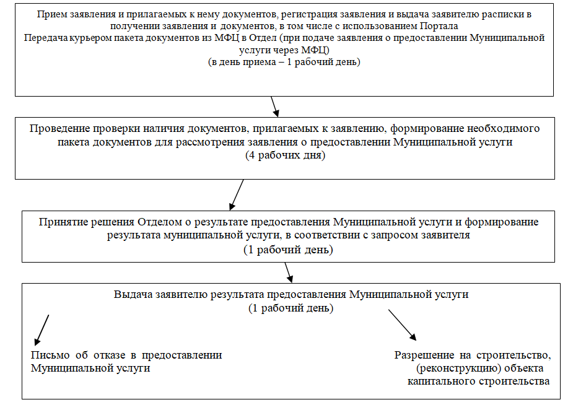

Заместитель главы муниципального
образования Новокубанский район
А.В.Жиденко

Приложение № 8
...

Регламент Выдача пор.бил Новосе
...
Приложение № 2
к административному
регламенту по предоставлению администрацией Новосельского сельского поселения Новокубанского района муниципальной услуги «Выдача порубочного билета на территории муниципального образования»

БЛОК-СХЕМА
предоставления муниципальной услуги «Выдача порубочного билета на территории муниципального образования»

Прием заявления о предоставлении муниципальной услуги

Рассмотрение заявления и представленных документов, органом, предоставляющим муниципальную услугу

При наличии в соответствии с законодательством основания для отказа в предоставления муниципальной услуги - подготовка отказа в предоставлении муниципальной услуги
При наличии в соответствии с законодательством основания для предоставления муниципальной услуги - оформление порубочного билета в установленном порядке

Подписание порубочного билета заявителем

Выдача заявителю порубочного билета
(отказа в предоставлении муниципальной услуги)

ПРИЛОЖЕНИЕ № 3
к административному
регламенту по предоставлению администрацией Новосельского сельского поселения Новокубанского района муниципальной услуги «Выдача порубочного билета на территории муниципального образования»

УТВЕРЖДАЮ
глава Новосельского сельского поселения
...

Регламент Выдача пор.бил Ляпино
...
Приложение № 3
к административному регламенту
предоставления администрацией
Ляпинского сельского поселения
Новокубанского района «Выдача
порубочного билета на территории
муниципального образования»

БЛОК-СХЕМА
предоставления муниципальной услуги
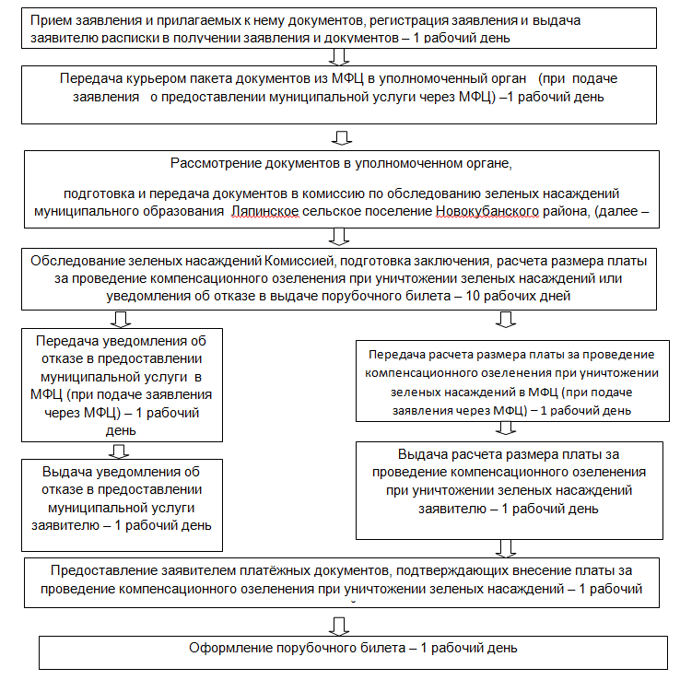

ВЕРНУТЬСЯ К КАЛЬКУЛЯТОРУ

Регламент Выдача пор.бил Ковал
...
ПРИЛОЖЕНИЕ № 3
к административному регламенту предоставления
администрацией Ковалевского сельского
поселения Новокубанского района муниципальной
услуги «Выдача порубочного билета
на территории муниципального
образования»

БЛОК-СХЕМА
предоставления муниципальной услуги
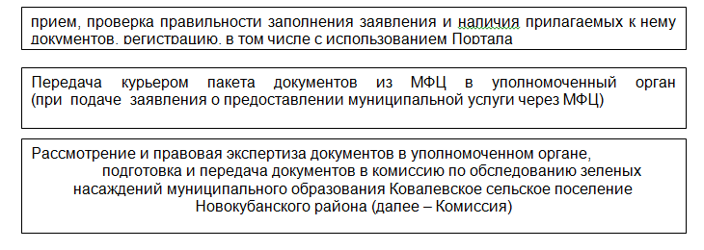

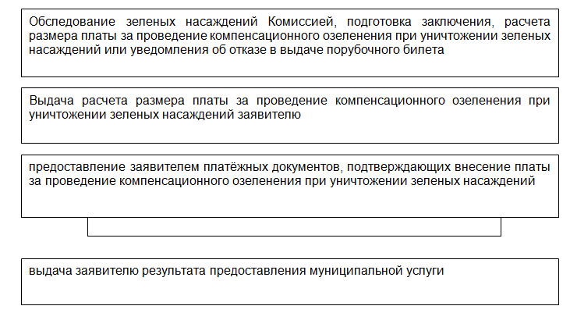

ВЕРНУТЬСЯ К КАЛЬКУЛЯТОРУ

Регламент Выдача пор.бил Бесско
...
ПРИЛОЖЕНИЕ № 3
к административному регламенту предоставления администрацией Бесскорбненского сельского поселения Новокубанского района муниципальной услуги «Выдача порубочного билета на территории Бесскорбненского сельского поселения Новокубанского района»

БЛОК-СХЕМА
предоставления муниципальной услуги

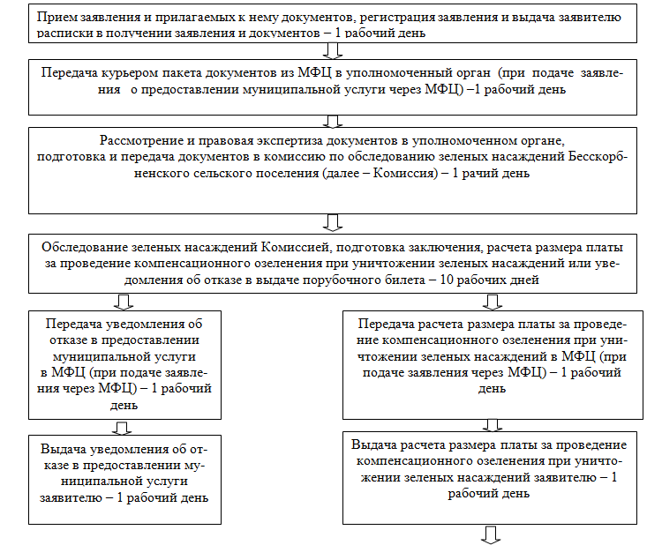

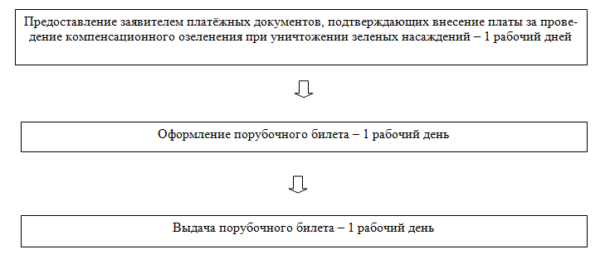

ВЕРНУТЬСЯ К КАЛЬКУЛЯТОРУ

Регламент Выдача пор.бил Новоку
...
Приложение № 3
Новокубанского городского поселения
Новокубанского района муниципальной
услуги «Выдача порубочного билета
на территории муниципального
образования»

БЛОК-СХЕМА
предоставления муниципальной услуги

Прием заявления и прилагаемых к нему документов, регистрация заявления и выдача заявителю расписки в получении заявления и документов – 1 рабочий день
Прием заявления и прилагаемых к нему документов, регистрация заявления и выдача заявителю расписки в получении заявления и документов – 1 рабочий день

Передача курьером пакета документов из МФЦ в уполномоченный орган (при подаче заявления о предоставлении муниципальной услуги через МФЦ) – 1 рабочий день
Передача курьером пакета документов из МФЦ в уполномоченный орган (при подаче заявления о предоставлении муниципальной услуги через МФЦ) – 1 рабочий день

Рассмотрение и правовая экспертиза документов в уполномоченном органе,
подготовка и передача документов в комиссию по обследованию зеленых насаждений Новокубанского городского поселения Новокубанского района (далее – Комиссия) – 1 рабочий день
Рассмотрение и правовая экспертиза документов в уполномоченном органе,
подготовка и передача документов в комиссию по обследованию зеленых насаждений Новокубанского городского поселения Новокубанского района (далее – Комиссия) – 1 рабочий день

Обследование зеленых насаждений Комиссией, подготовка заключения, расчета размера платы за проведение компенсационного озеленения при уничтожении зеленых насаждений или уведомления об отказе в выдаче порубочного билета – 10 рабочих дней
Обследование зеленых насаждений Комиссией, подготовка заключения, расчета размера платы за проведение компенсационного озеленения при уничтожении зеленых насаждений или уведомления об отказе в выдаче порубочного билета – 10 рабочих дней

Передача уведомления об отказе в предоставлении муниципальной услуги в МФЦ (при подаче заявления через МФЦ) – 1 рабочий день
Передача уведомления об отказе в предоставлении муниципальной услуги в МФЦ (при подаче заявления через МФЦ) – 1 рабочий день
Передача расчета размера платы за проведение компенсационного озеленения при уничтожении зеленых насаждений в МФЦ (при подаче заявления через МФЦ) – 1 рабочий день
Передача расчета размера платы за проведение компенсационного озеленения при уничтожении зеленых насаждений в МФЦ (при подаче заявления через МФЦ) – 1 рабочий день

Выдача уведомления об отказе в предоставлении муниципальной услуги заявителю – 1 рабочий день
Выдача уведомления об отказе в предоставлении муниципальной услуги заявителю – 1 рабочий день
Выдача расчета размера платы за проведение компенсационного озеленения при уничтожении зеленых насаждений заявителю – 1 рабочий день
Выдача расчета размера платы за проведение компенсационного озеленения при уничтожении зеленых насаждений заявителю – 1 рабочий день

Предоставление заявителем платёжных документов, подтверждающих внесение платы за проведение компенсационного озеленения при уничтожении зеленых насаждений – 1 рабочий дней
Предоставление заявителем платёжных документов, подтверждающих внесение платы за проведение компенсационного озеленения при уничтожении зеленых насаждений – 1 рабочий дней

ВЕРНУТЬСЯ К КАЛЬКУЛЯТОРУ

Регламент Разр на усл разр вид
...
Заявление

Прошу предоставить разрешение на условно-разрешенный вид использования земельного участка ______________________________________
____________________________________________________________________, расположенного по адресу:_____________________________________________ _______________________________________ с основным видом разрешенного использования________________________________________________________
Оплату по проведению публичных слушаний гарантирую.
Приложение: копии правоустанавливающих документов на земельный участок.
«____»___________20__г.
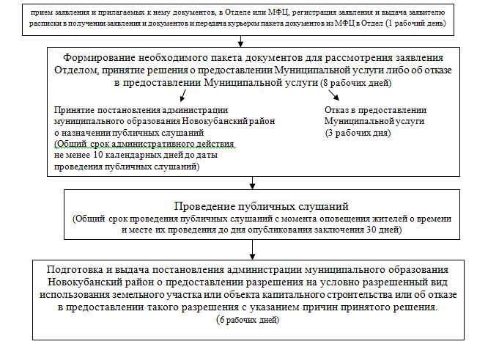

ПРИЛОЖЕНИЕ № 2
к административному регламенту предоставления администрацией Новокубанского городского поселения Новокубанского района муниципальной услуги «Выдача разрешений на строительство, реконструкцию объектов капитального строительства»

ОБРАЗЕЦ ЗАПОЛНЕНИЯ ЗАЯВЛЕНИЯ
о предоставлении разрешения на условно разрешенный вид использования земельного участка или объекта капитального строительства

Председателю комиссии по землепользованию и застройке Новокубанского городского поселения Новокубанского района
Сиротину А.Н.
от _Иванова Ивана Ивановича_
_г. Новокубанск, ул. Южная, 3_ _______________________________
_______________________________
тел. _9183382153_____

Заявление

Прошу предоставить разрешение на условно-разрешенный вид использования земельного участка _магазины и торговые павильоны__________________________________________________________, расположенного по адресу:__г. Новокубанск, ул. Южная, 23________________ _______________________________________ с основным видом разрешенного использования___для индивидуального жилищного строительства__________
Оплату по проведению публичных слушаний гарантирую.
Приложение: копии правоустанавливающих документов на земельный участок.
«____»___________20__г.

ПРИЛОЖЕНИЕ № 3
к административному регламенту предоставления администрацией Новокубанского городского поселения Новокубанского района муниципальной услуги по
«Предоставлению разрешения на условно разрешенный вид использования земельного участка или объекта капитального строительства»

БЛОК-СХЕМА
предоставления муниципальной услуги
...

Регламент Акт освидетельствован
...
Главе Новокубанского городского поселения Новокубанского района
Елисееву А.И.
от Ивановой Марии Михайловны_____
г. Новокубанск, ул. Первомайская, 4___
(адрес регистрации)
9180000000________________________(контактный телефон)

ЗАЯВЛЕНИЕ

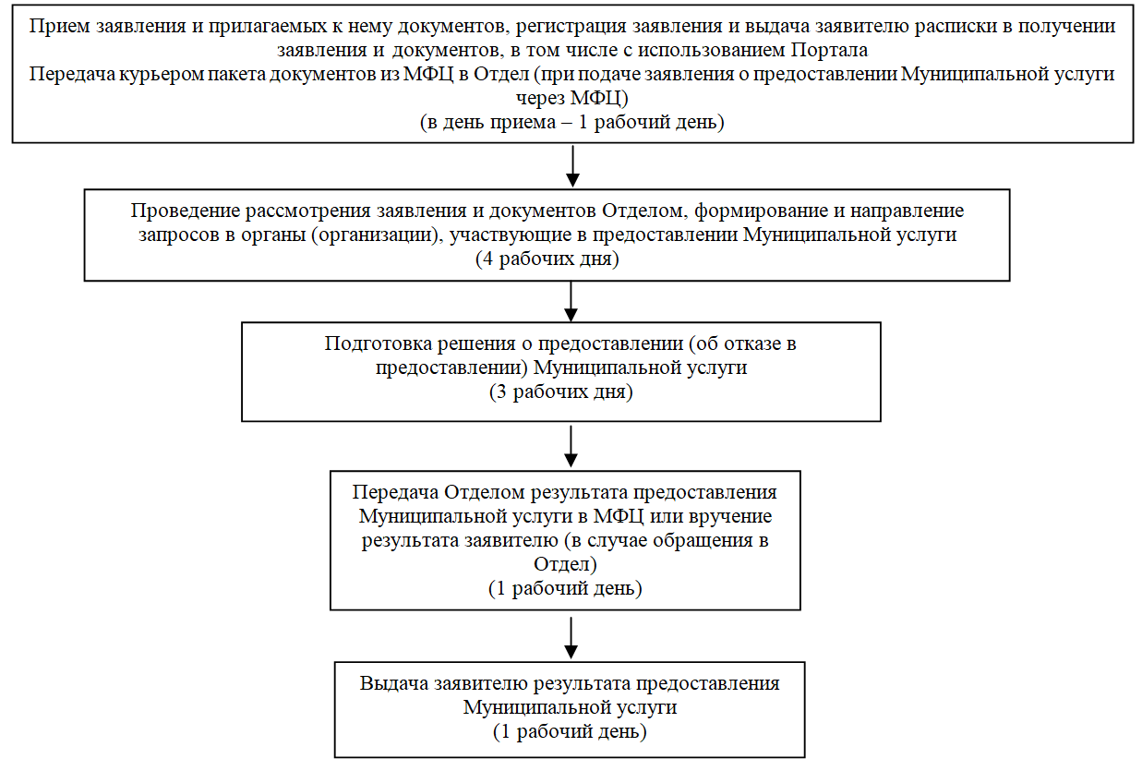
(адрес земельного участка)

__________ __________________________
дата подпись

К заявлению приложены следующие документы:
1.___________________________________________________________________
2.___________________________________________________________________
...
Блок-схема
предоставления муниципальной услуги «Выдача акта освидетельствования проведения основных работ по строительству (реконструкции) объекта индивидуального жилищного строительства с привлечением средств материнского (семейного) капитала»

Регистрация и выдача копии заявления о выдаче акта освидетельствования с входящим номером

Проведение проверки наличия документов, прилагаемых к заявлению

Уполномоченный орган местного самоуправления проводит осмотр объекта индивидуального жилищного строительства

соответствуют требованиям
не соответствуют требованиям

Уполномоченный орган местного самоуправления выдает лицу, осуществляющему строительство, акт освидетельствования
Уполномоченный орган местного самоуправления отказывает лицу, осуществляющему строительство, в выдаче акта освидетельствования

Регламент Разрешения на ввод
...
ФОРМА ЗАЯВЛЕНИЯ

Заявление
о выдаче разрешения на ввод в эксплуатацию

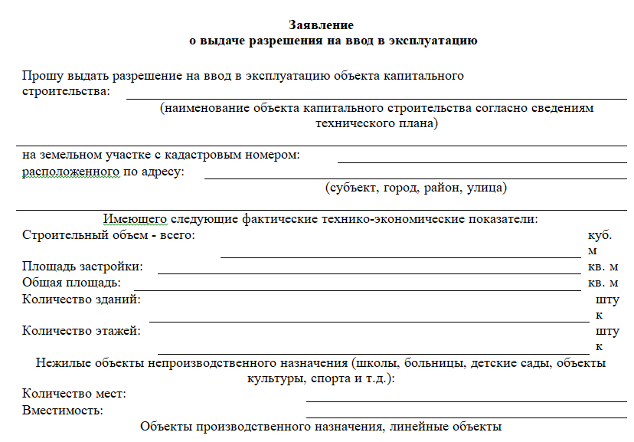

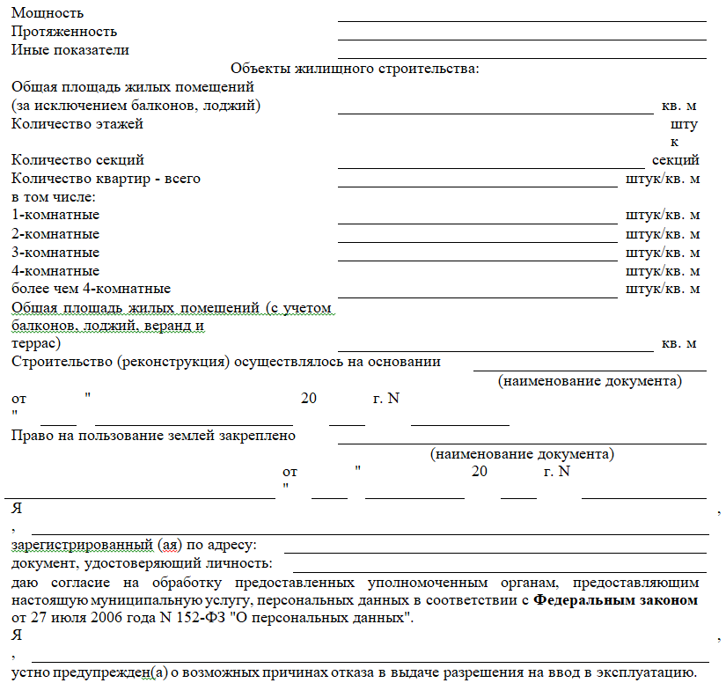

Я, ознакомлен(а) с положениями пункта 18 статьи 51 и пункта 7 статьи 55 Градостроительного кодекса Российской Федерации о том, что невыполнение застройщиком требований о передаче в десятидневный срок в департамент архитектуры, градостроительства и благоустройства администрации города Сочи сведений о площади, о высоте и количестве этажей планируемого объекта капитального строительства, о сетях инженерно-технического обеспечения, один экземпляр копии результатов инженерных изысканий и по одному экземпляру копий разделов проектной документации, предусмотренных пунктами 2, 8 - 10 и 11.1 части 12 статьи 48 Градостроительного кодекса РФ, или один экземпляр копии схемы планировочной организации земельного участка с обозначением места размещения объекта индивидуального жилищного строительства для размещения в информационной системе обеспечения градостроительной деятельности является основанием для отказа в выдаче разрешения на ввод в эксплуатацию.
Я подтверждаю соответствие объекта капитального строительства, вводимого в эксплуатацию, требованиям, установленным в разрешении на строительство, градостроительном плане земельного участка или в случае строительства, реконструкции линейного объекта проекте планировки территории и проекте межевания территории, а также требованиям проектной документации, в том числе требованиям энергетической эффективности и требованиям оснащенности объекта капитального строительства приборами учета используемых энергетических ресурсов (за исключением случаев осуществления строительства, реконструкции объекта индивидуального жилищного строительства).
Документы, представленные мной согласно описи документов для выдачи разрешения на ввод в эксплуатацию, и сведения, указанные в заявлении, достоверны. Расписку о принятии документов для выдачи разрешения на строительство (реконструкцию) объекта капитального строительства получил(а).
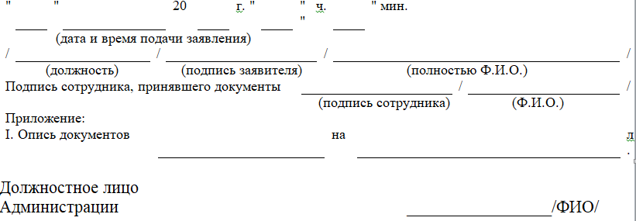

ПРИЛОЖЕНИЕ № 1
к административному регламенту предоставления администрацией Новокубанского городского поселения Новокубанского района муниципальной услуги «Выдача разрешений на ввод
в эксплуатацию построенных,
реконструированных объектов
капитального строительства»
Форма заявления для выдачи разрешения на ввод объекта в эксплуатацию

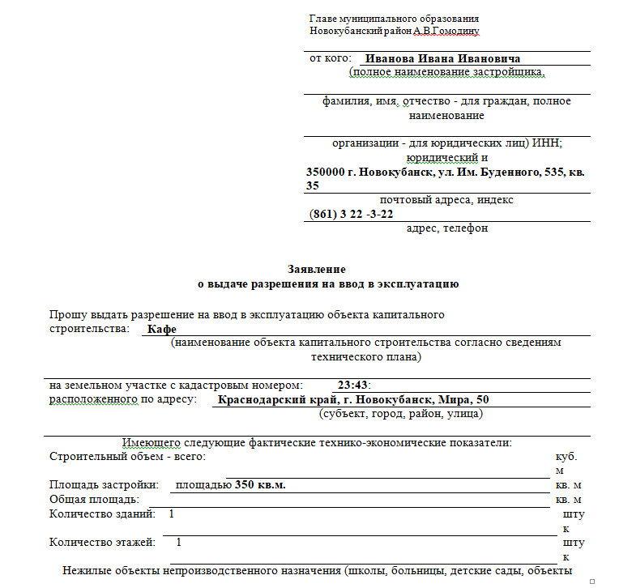
Главе Новокубанского городского поселения Новокубанского района
ФИО

ЗАЯВЛЕНИЕ
о выдаче разрешения на ввод в эксплуатацию
________________________________________________________________________________________________________________________________________________________________________________________________________________________________________________
(ФИО заявителя, полное наименование юридического лица, ИНН, номер государственной регистрации)
зарегистрированного по адресу:_____________________________________________________
в лице __________________________________________________________________________
(фамилия, имя, отчество и должность представителя юридического лица)

(название документа, удостоверяющего полномочия представителя юридического лица)
________________________________________________________________________________

Контактный номер телефона _______________________________________________________________________

Прошу выдать в соответствии с Градостроительным кодексом РФ разрешение на ввод в эксплуатацию_______________________________________________________________________ __________________________________________________________________
__________________________________________________________________
(объект капитального строительства)

на земельном участке, принадлежащем мне на праве ________________________________
(собственность, аренда и др.)
расположенного по адресу:______________________________________________________
(адрес земельного участка)
________________________________________________________________________________
________ ___________________
дата подпись

К указанному заявлению прилагаются следующие документы:
1). _____________________________________________________________
2).______________________________________________________________
3).______________________________________________________________
Отметка о принятии заявления

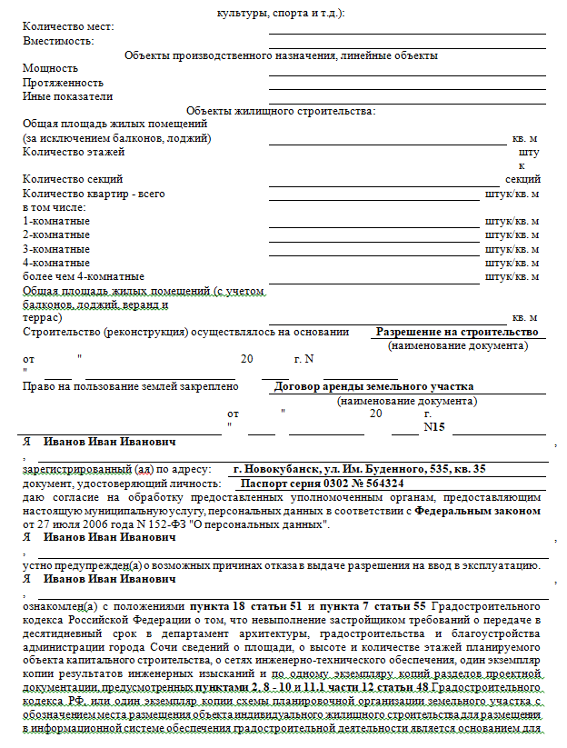
ПРИЛОЖЕНИЕ № 2
к административному регламенту предоставления администрацией Новокубанского городского поселения Новокубанского района муниципальной услуги «Выдача разрешений на ввод
в эксплуатацию построенных,
реконструированных объектов
капитального строительства»

Образец заполнения заявления для выдачи разрешения на ввод объекта
в эксплуатацию

Главе Новокубанского городского поселения Новокубанского района
А.И. Елисееву

ЗАЯВЛЕНИЕ
о выдаче разрешения на ввод в эксплуатацию
Иванова Ивана Ивановича______________________________________________________________
(ФИО заявителя, полное наименование юридического лица, ИНН, номер государственной регистрации)
зарегистрированного по адресу:___г. Новокубанск, ул. Первомайская, 4__________________________
в лице ________(заполняется в случае обращения по доверенности)______________________________________________
(фамилия, имя, отчество и должность представителя юридического лица)

(название документа, удостоверяющего полномочия представителя юридического лица)
_________________________________________________________________________________________________________

Контактный номер телефона _9180000000___________________________________________________

Прошу выдать в соответствии с Градостроительным кодексом РФ разрешение на ввод в эксплуатацию_____наименование объекта капитального строительства в соответствии с проектной документацией______________________________________________________________
__________________________________________________________________
(объект капитального строительства)

на земельном участке, принадлежащем мне на праве ___собственности____________________________
(собственность, аренда и др.)
расположенного по адресу:_____г. Новокубанск, ул. Первомайская, 8____________________
(адрес земельного участка)
_______________________________________________________________________________________________________
____09.12.2015________ ___________________
дата подпись

К указанному заявлению прилагаются следующие документы:
1). ___________________________________________________________
2).___________________________________________________________
3).___________________________________________________________
4).___________________________________________________________
Отметка о принятии заявления

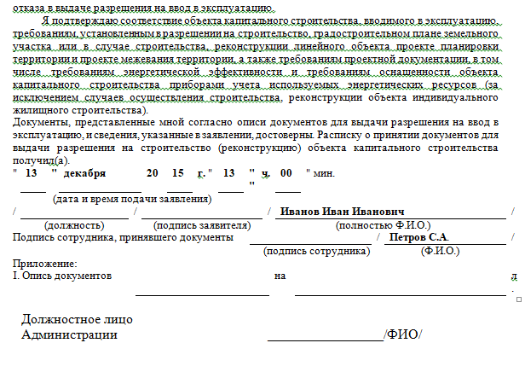
ПРИЛОЖЕНИЕ № 3
к административному регламенту предоставления администрацией Новокубанского городского поселения Новокубанского района муниципальной услуги «Выдача разрешений на ввод
в эксплуатацию построенных,
реконструированных объектов
капитального строительства»

Главе Новокубанского городского
поселения Новокубанского района
___________________________
от_________________________
___________________________
(фамилия, имя, отчество гражданина
наименование юридического лица)
зарегистрированного по адресу: ___________________________
___________________________

телефон ____________________
ФОРМА
заявления об исправлении технической ошибки

З А Я В Л Е Н И Е
об исправлении технической ошибки

 | Прошу Вас устранить техническую ошибку, допущенную в разрешении на ввод в эксплуатацию построенных, реконструированных объектов
(не нужное зачеркнуть)
строительства № _______________ от __________, выданного на объект ____________________________________________________________________,
(наименование объекта)
расположенный по адресу: ________________________________________________________________.
Техническая ошибка допущена: ________________________________________
(указать в чем заключается ошибка,
_______________________________________________________________________________,
с ссылкой на разделы, пункты)
что подтверждается: _________________________________________________
(документы, подтверждающие наличие технической ошибки и содержащие правильные данные).
_________________ ___________________
дата подпись
К указанному заявлению прилагаются следующие документы:
1). ___________________________________________________________
2).___________________________________________________________
3).___________________________________________________________
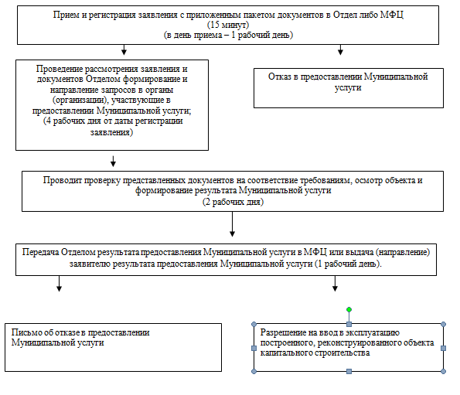
Отметка о принятии заявления

ПРИЛОЖЕНИЕ № 4
к административному регламенту предоставления администрацией Новокубанского городского поселения Новокубанского района муниципальной услуги «Выдача разрешений на ввод
в эксплуатацию построенных,
реконструированных объектов
капитального строительства»

Главе Новокубанского городского
поселения Новокубанского района
_А.И. Елисееву_____________
от_Иванова Ивана Ивановича_
___________________________
(фамилия, имя, отчество гражданина
наименование юридического лица)
зарегистрированного по адресу:
_г. Новокубанск,
ул. Первомайская, 3_______

телефон ____918 000000_____
ОБРАЗЕЦ
заявления об исправлении технической ошибки

З А Я В Л Е Н И Е
об исправлении технической ошибки

 | Прошу Вас устранить техническую ошибку, допущенную в разрешении на ввод в эксплуатацию построенных, реконструированных объектов
(не нужное зачеркнуть)
строительства № RU 23522105-12-2016 от _22.12.2016 г, выданного на объект ______________магазина___________________________________________________,
(наименование объекта)
...
ПРИЛОЖЕНИЕ № 5
капитального строительства»

Блок-схема
процедуры выдачи разрешения на ввод объекта в эксплуатацию
(далее - разрешение)

Регистрация и выдача расписки о выдаче разрешения на ввод в эксплуатацию

Проведение проверки наличия документов, прилагаемых к заявлению

┌─────────────────────────────┐
│ Проверка комплектности │
│ документов │
└─────────────────────────────┘

┌─────────────────────────────┐
│ Формирование и направление │
...

